0807說明畫面
辦訓系統修改

序 | 狀況及需求說明
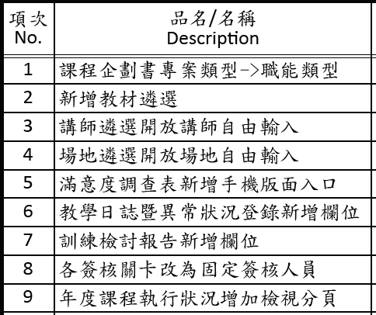

1 | ●路徑：辦訓系統 ＞ 開課作業 > 課程企劃書 > 課程內容 > 教材遴選
 | (1)教材遴選填寫一項教材即可，不限制一定要兩項教材。
 | (2)教材遴選項目改為每個項目20%，直接空格填分，不用下拉式選單。(參考示意圖如下)
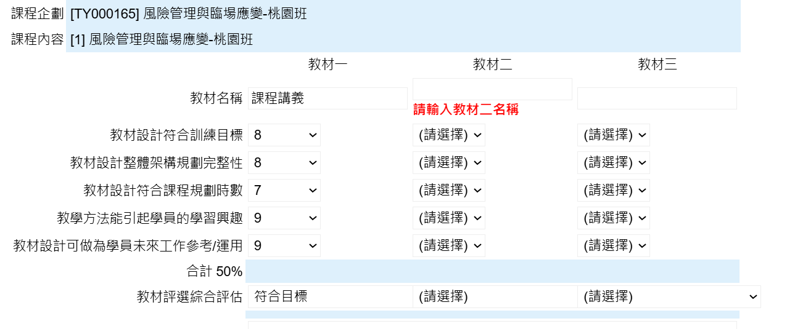
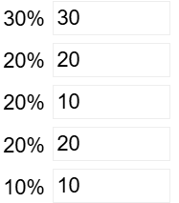

 | (３)移除「教材評選綜合評估」及「訓練單位回饋與建議」欄位。

2 | ●路徑：辦訓系統 ＞ 辦訓狀況 > 教學日誌暨異常狀況登錄
 | (1)教學概要及學員反應：欄位增加提示文字「2026年起改填寫課程執行觀察」。
 | (2)課程執行觀察的選項上下對齊：上題的第一個選項對齊下題的第一個選項、第二個選項對齊第二個選項，以此類推，示意畫面如下表格。
 | 1.課程是否依原訂計畫執行 | ○符合原訂計畫 | ○部分調整 | ○未依原訂計畫執行
 | 2.課程進度 | ○超前 | ○符合規劃 | ○略有落後 | ○未完成
 | 3.講師授課情形 | ○優良 | ○良好 | ○普通 | ○待改善

 | (3)異常處理部分：加上區塊標題「異常狀況紀錄」(紅框處)，示意畫面如下。
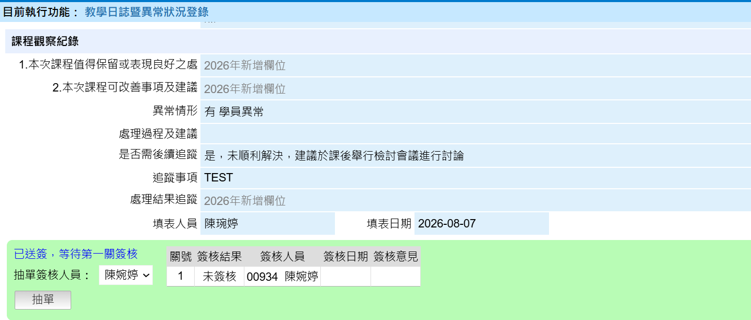

異常狀況記錄

 | (4)處理結果追蹤：目前無法輸入內容，需增加『送簽』按鈕。
 | (5)第一關簽核人員是 02070 陳琬婷 。
 | (6)送單後仍可更正內容：送單後只有「處理結果追蹤」欄位可輸入內容並單獨送簽。

3 | ●路徑：辦訓系統 ＞ 辦訓狀況 > 訓練檢討報告
 | (1)「滿意度列」與「參與人數列」整列位置上下交換
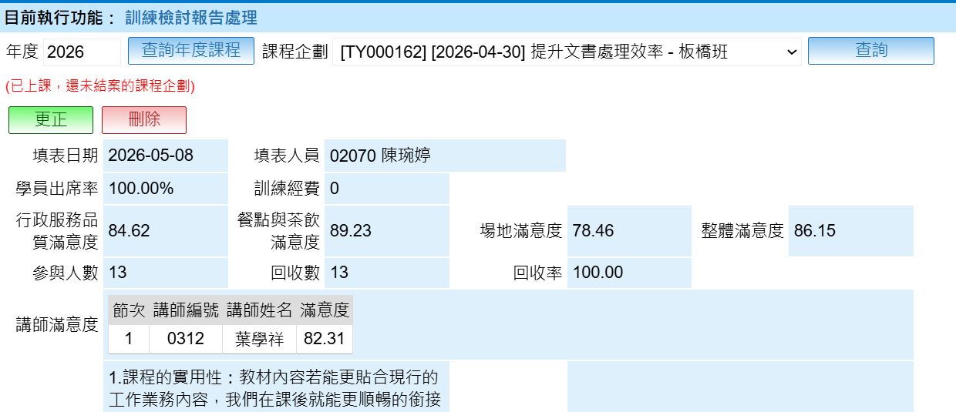

 | (2)隱藏下圖紅框區塊
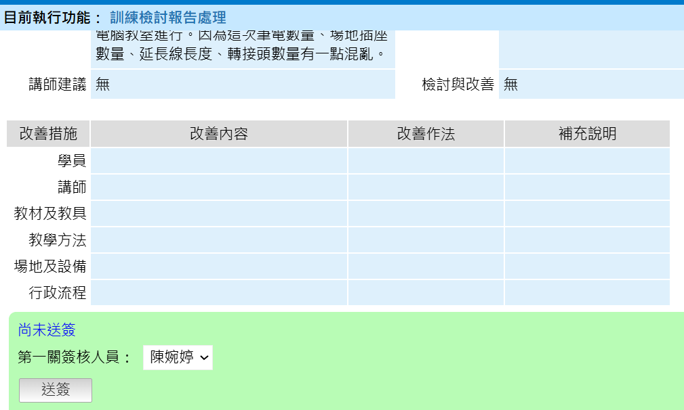

4 | ●路徑：辦訓系統 ＞ 辦訓狀況 > 年度課程執行狀況
 | 「教學日誌暨異常」分頁以原頁面格式呈現，如「課程企劃」分頁。

0722說明畫面
辦訓系統修改

序 | 狀況及需求說明
 |  | 異動狀態↓

 | 報價單中項目有１點修改需求有變更(第2點)，並有新增２點修改需求(第1.3點)，提供說明如下：
1 | ●路徑：辦訓系統 ＞ 辦訓狀況 > 教學日誌暨異常狀況登錄
 | 增加「講師評鑑」按鈕，連結到講師評鑑功能頁面去做填寫。
講師評鑑

2 | ●路徑：辦訓系統 ＞ 辦訓狀況 > 教學日誌暨異常狀況登錄
 | (1)異常情形新增「片語功能」，後續由負責同仁自行設定。
 | (2)新增填寫欄位「處理過程及建議」
 | (3)「處理經過與結果」改名稱成「處理結果追蹤」，並單獨增加主管簽核，輸入後送簽。
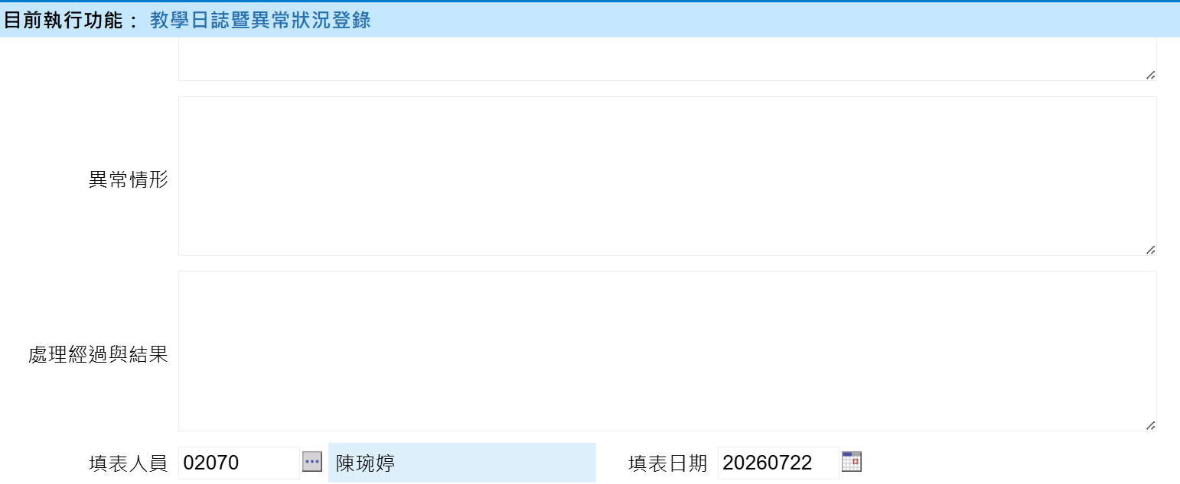
處理過程及建議
處理結果追蹤
片語
送簽

□ 有 □ 無(勾無不需填寫)

3 | ●路徑：辦訓系統 ＞ 辦訓狀況 > 年度課程執行狀況
 | (1)下方顯示明細增加「異常情形」欄位，放在教學方法欄位後面，內容從教學日誌暨異常狀況登錄的「異常情形」帶入片語。
 | (2)下方分頁增加「教學日誌暨異常」，「講師評鑑」分頁，內容從教學日誌暨異常狀況登錄/講師評鑑帶入。
 | （請參考下方示意圖）
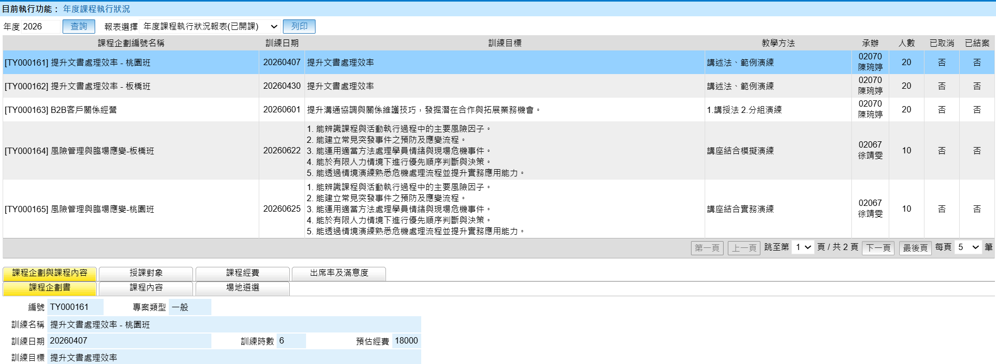
異常情形
教學日誌暨異常
講師評鑑

0719說明畫面
辦訓系統修改

序 | 狀況及需求說明

1 | ●路徑：辦訓系統 ＞ 開課作業 > 課程企劃書
 | 教材遴選：在課程企劃書中加上教材遴選按鈕，遴選項目請參照下表。
 | 專案類型：改成「職能類型」，選項為「核心職能、專業職能、管理職能」
教材遴選

 | 教材遴選指標 | 教材遴選結果 (1分表不符合，10分表非常符合)
 | 教材設計符合訓練目標 | 1 2 3 4 5 6 7 8 9 10
 | 教材設計整體架構規劃完整性 | 1 2 3 4 5 6 7 8 9 10
 | 教材設計符合課程規劃時數 | 1 2 3 4 5 6 7 8 9 10
 | 教學方法能引起學員的學習興趣 | 1 2 3 4 5 6 7 8 9 10
 | 教材設計可做為學員未來工作參考/運用 | 1 2 3 4 5 6 7 8 9 10
 | 教材評選綜合評估 | □不符合目標 □符合目標 □符合目標且能引起學習興趣
 | 訓練單位回饋與建議

2 | ●路徑：辦訓系統 ＞ 開課作業 > 課程企劃書
 | 講師遴選：目前講師遴選之講師資料欄位皆由系統講師資料庫帶入，但未合作的講師不會建入講師資料庫，
 | 因此除了源有帶入功能，也請開放填寫講師資訊。(紅框的部分)
 | 場地遴選：狀況亦同，請開放填寫場地資訊。(紅框的部分)
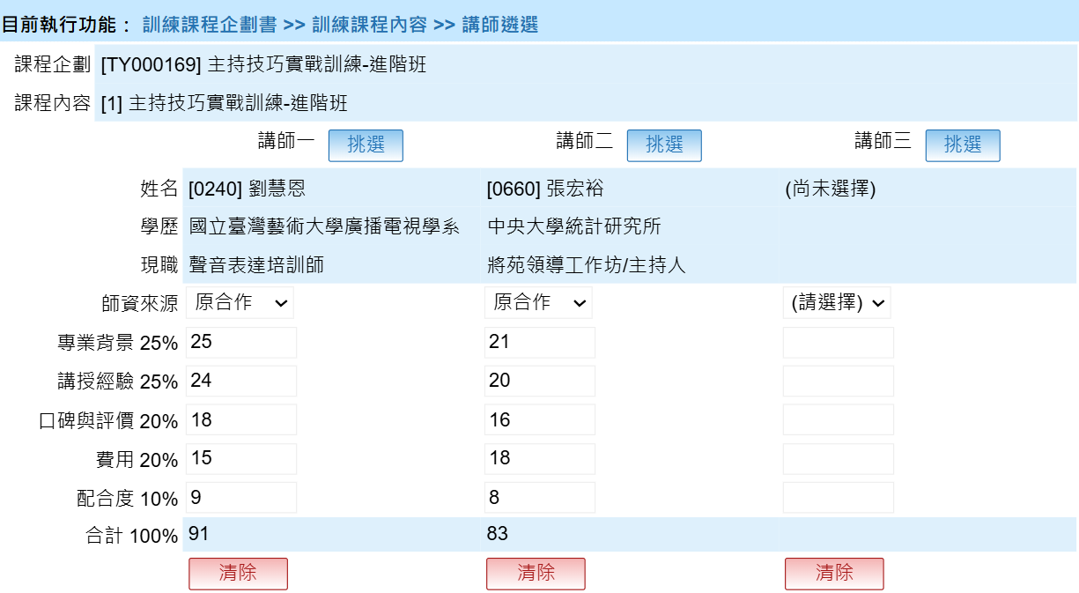

3 | ●路徑：辦訓系統 ＞ 辦訓狀況 > 滿意度調查表填寫狀況
 | (1)專門填寫網頁：建立一個專門填寫滿意度問卷的網址，適配手機版面 ，打開之後可直接登入填寫。
 | (2)增加填寫期限日期：設定填寫期限日期，超過期限未填寫者，系統主動寄通知信提醒。

4 | ●路徑：辦訓系統 ＞ 辦訓狀況 > 教學日誌暨異常狀況登錄、訓練檢討報告
 | (1)《教學日誌暨異常狀況登錄》及《訓練檢討報告》調整內容請看分頁，紅字為新增修改處。
 | (2) 兩份文件增加匯出單堂課程及匯出全年度資料的功能，單堂課程匯出畫面請看分頁，全年度匯出excel檔(參考滿意度匯出)。

5 | ●路徑：辦訓系統 ＞ 簽核作業
 | 課程企劃書、教學日誌、訓練檢討報告處理，這三份文件改為簽核一關即可。

